Лист1
№ | Дата выявления | Владелец конструкции / Собственник обьекта недвижимого им-ва / Лицо, управомоченное собственниками | Район города | Адрес размещения | Тип конструкции | Содержание | Фото конструкции
1 | #REF! | ГАУ НО "УПРАВЛЕНИЕ ГОСЭКСПЕРТИЗЫ" | Советский | ул. Полтавская, д. 14 | Не установленный Правилами тип | УПРАВЛЕНИЕ ГОСЭКСПЕРТИЗЫ | 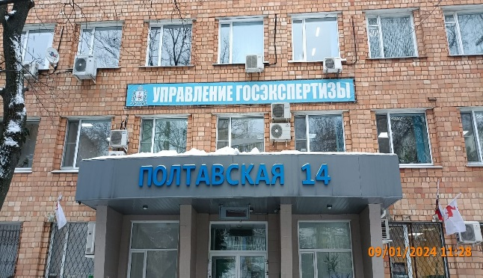
2 | #REF! | ГАУ НО "УПРАВЛЕНИЕ ГОСЭКСПЕРТИЗЫ" | Советский | ул. Полтавская, д. 14 | Не установленный Правилами тип | ПОЛТАВСКАЯ 14
3

